Кран консольный
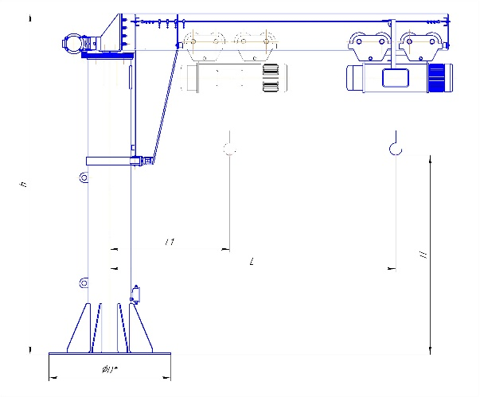

Опросный лист на изготовление консольного крана
1 | Наименование заказчика
2 | Адрес заказчика
3 | Контактное лицо (ФИО, должность)
4 | Контактный телефон
5 | E-mail
№ | Общая информация | Значение
6 | Количество заказываемых кранов, шт
7 | Срок поставки
8 | Пункт доставки
9 | Условия доставки (Incoterms 2010)
10 | Дополнительные услуги (монтаж, шефмонтаж, пусконаладка)
11 | Область применения крана
№ | Параметры крана | Значение
12 | Грузоподъемность, тонн
13 | Вылет консоли, максимальная
14 | Высота подъема, м.
15 | Режим работы (А3/А4/А5)
16 | Высота колонны, м.
17 | Поворот стрелы
18 | Исполнение (общепромышленное/пожаробезопасное/взрывоопасное)
19 | Радиоуправление (да/нет)
20 | Производитель комплектующих (Россия, Болгария, Китай, Германия): -Тельфер -Мотор-редукторы -Двигатели -Частотное управление Другое_____________________
21 | Скорости передвижения механизмов:
a | - скорость поворота стрелы, об/мин
b | - скорость передвижения тали, м/мин (кол-во скоростей)
c | - скорость подъема (главного), м/мин (кол-во скоростей)
22 | Тормоз :
a | Передвижение тали
23 | Система управления электроприводом механизма подъёма (контакторная, тиристорная, частотная)
24 | Система управления электроприводом механизма передвижения поворота стрелы(контакторная, тиристорная, частотная, дроссельная)
25 | Система управления электроприводом механизма передвижения грузовой тележки (контакторная, тиристорная, частотная,дроссельная)
26 | Цвет крана, RAL (стандартные: серый RAL 7020(7040) доп.опция другой_______________
27 | Диапазон рабочих температур при работе крана (-20;+40) (0;+40) (-40;+40) другой___________
28 | Сейсмичность площадки установки крана,балл (СНиП II-7-81)
29 | Требования к электрооборудованию: | род тока – переменный; частота, Гц – 50, напряжение, В – 380
30 | Подвод питания к тельферу: Кабель на струне/Кабель на профиле
31 | Место расположения обслуживающей площадки
32 | Место расположения готового токоподвода, при наличии
33 | Дополнительные требования

